Анкета пустая
№ | СКП (общий) наименование | СКП (общий) код | Наименование ТМЦ / услуги (на русском) | Наименование ТМЦ / услуги (на английском) если применимо | Ед.изм. складского учета (основная ) | Ед.изм. складского учета (альтернативная) | Группа товаров по бухгалтерскому счету учета | Группа закупа (наименование) | Группа закупа (код) | Подгруппа закупа (наименование) | Подгруппа закупа (код) | Полная техническая характеристика (и комплектация) | Спецификация, марка и/или модель; Номер детали (или артикул) производителя | Производитель, бренд (наименование) | Указать обязательный или рекомендованный | Место установки | Краткое описание и цель использования | Фото бирки (шильдика) если применимо. Обязательно для приборов, оборудования и др. | Фото (общий вид) | Нормативный срок поставки ТМЦ
1 | 2 | 3 | 4 | 5 | 6 | 7 | 8 | 9 | 10 | 11 | 12 | 13 | 14 | 15 | 16 | 17 | 18 | 19 | 20 | 21
 | выбрать | не заполнять | заполнить вручную | заполнить вручную | выбрать | выбрать | выбрать | выбрать | не заполнять | выбрать | не заполнять | заполнить вручную | заполнить вручную | заполнить вручную | выбрать | выбрать | заполнить вручную | заполнить вручную | заполнить вручную | заполнить вручную
1 | Пластина теплообменника | 2530120 | Уплотнения теплообменника Alfa Laval M15-MFM | Alfa Laval M15-MFM heat exchanger seals | шт | шт | Прочие материалы | Энергооборудование | 504 | Охладители | 504.270 | Материалы уплотнений теплообменника Альфа Лаваль M15-MFM: Этилен-пропиленовый каучук (EPDM) для химических веществ без содержания минеральных масел и жиров. Например, они применяются в отоплении, горячем водоснабжении и выдерживают температуру до 160 С. | Alfa Laval M15-MFM | Alfa Laval M15-MFM | обязательный | Агрегат Полимерного Покрытия | уплотнение между пластинами для работы теплообменника | 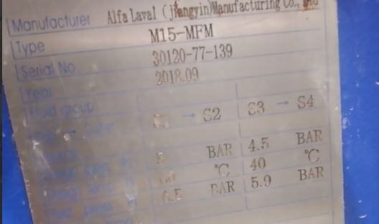 | 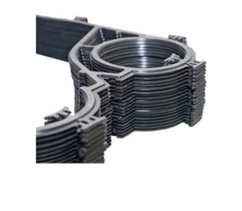 | 60 дней

